概要
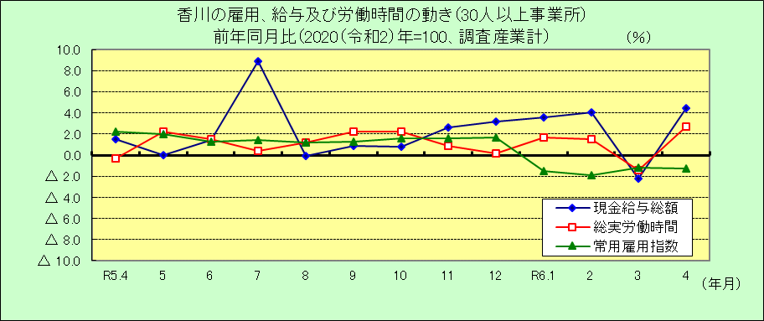
Ⅰ 結 果 の 概 況 （調査産業計）

 | 事業所規模 常用労働者５人以上

 | （１）賃金の動き

 |  | ・一人平均月間現金給与総額は268,465円で、前年同月比2.2％の増加となりました。（２カ月ぶりの増加）

 |  | ・きまって支給する給与は259,147円で、前年同月比3.4％の増加となりました。（４カ月連続増加）

 |  | ・所定内給与は239,727円で、前年同月比3.3％の増加となりました。（10カ月連続増加）

 | （２）労働時間の動き

 |  | ・一人平均月間総実労働時間は146.5時間で、前年同月比1.2％の増加となりました。（２カ月ぶりの増加）

 |  | ・所定内労働時間は135.1時間で、前年同月比0.3％の増加となりました。（２カ月ぶりの増加）

 |  | ・所定外労働時間は11.4時間で、前年同月比12.9％の増加となりました。（４カ月連続増加）

 | （３）雇用の動き

 |  | ・常用労働者数は354,992人で、前年同月比0.0％の同率となりました。

 |  | ・パートタイム労働者比率は29.2％で、前年同月差1.5ﾎﾟｲﾝﾄの減少となりました。

 |  | ・労働異動率では、入職率は4.78％、離職率は4.15％で、0.63ﾎﾟｲﾝﾄの入職超過となりました。

 | 事業所規模 常用労働者３０人以上

 | （１）賃金の動き

 |  | ・一人平均月間現金給与総額は292,414円で、前年同月比4.5％の増加となりました。（２カ月ぶりの増加）

 |  | ・きまって支給する給与は282,509円で、前年同月比4.0％の増加となりました。（４カ月連続増加）

 |  | ・所定内給与は256,680円で、前年同月比3.4％の増加となりました。（４カ月連続増加）

 | （２）労働時間の動き

 |  | ・一人平均月間総実労働時間は151.9時間で、前年同月比2.7％の増加となりました。（２カ月ぶりの増加）

 |  | ・所定内労働時間は138.2時間で、前年同月比1.2％の増加となりました。（２カ月ぶりの増加）

 |  | ・所定外労働時間は13.7時間で、前年同月比22.3％の増加となりました。（４カ月連続増加）

 | （３）雇用の動き

 |  | ・常用労働者数は203,995人で、前年同月比1.3％の減少となりました。（４カ月連続減少）

 |  | ・パートタイム労働者比率は25.5％で、前年同月差1.1ﾎﾟｲﾝﾄの減少となりました。

 |  | ・労働異動率では、入職率は4.51％、離職率は3.35％で、1.16ﾎﾟｲﾝﾄの入職超過となりました。

